Chi tiết địa chất
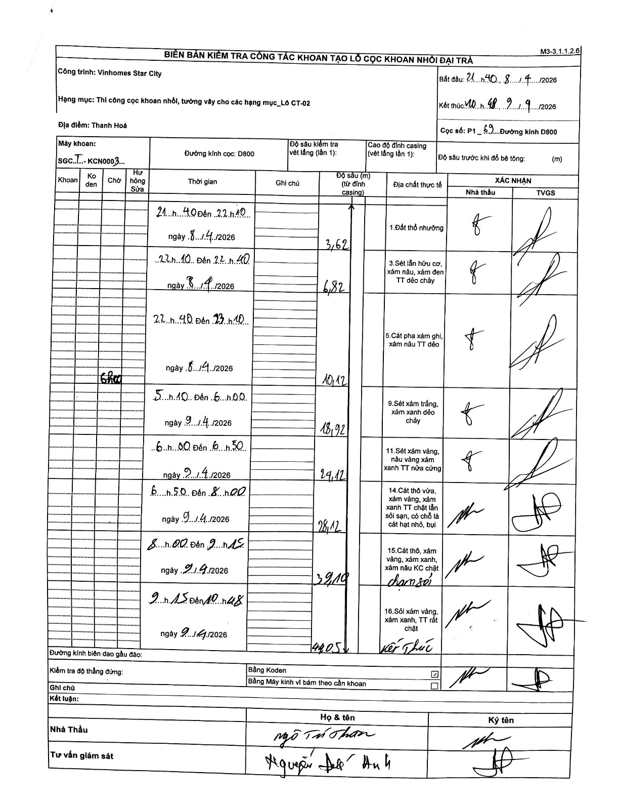
Dự án | Star City Thanh Hóa
Hạng mục | Thi công cọc khoan nhồi, tường vây cho các hạng mục_Lô CT-02
Tên bộ phận | Lô CT-02
Số hiệu cọc | P1-69
Tên Máy khoan | SGCT-KCN0003
Đường kính | D800
Bắt đầu thi công | 21:40 08/09/2026
Kết thúc thi công | 10:48 09/09/2026

Địa chất TT | Đường kính | Mô tả lớp thiết kế | Từ (h) | Đến (h) | Cao độ từ | Cao độ đến | T.Gian (h) | Dài (m) | V (m/h) | Ghi chú
1. Đất thổ nhưỡng | D800 | Đất thổ nhưỡng | 21:40 08/09/2026 | 22:10 08/09/2026 | 0 | -3.62 | 0.5 | 3.62 | 7.24
2 | D800 | Sét lẫn hữu cơ, xám nâu, xám đen TT dẻo chảy | 22:10 08/09/2026 | 22:40 08/09/2026 | -3.62 | -6.82 | 0.5 | 3.2 | 6.4
3 | D800 | Cát pha xám ghi, xám nâu TT dẻo | 22:40 08/09/2026 | 23:10 08/09/2026 | -6.82 | -10.12 | 0.5 | 3.3 | 6.6
4 | D800 | Sét xám trắng, xám xanh dẻo chảy | 05:10 09/09/2026 | 06:00 09/09/2026 | -10.12 | -18.92 | 0.83 | 8.8 | 10.56 | Chờ sửa từ 23:10 đến 05:10
5 | D800 | Sét xám vàng, nâu vàng xám xanh TT nửa cứng | 06:00 09/09/2026 | 06:50 09/09/2026 | -18.92 | -24.12 | 0.83 | 5.2 | 6.24
6 | D800 | Cát thô vừa, xám vàng, xám xanh TT chặt lẫn sỏi sạn, có chỗ là cát hạt nhỏ, bụi | 06:50 09/09/2026 | 08:00 09/09/2026 | -24.12 | -28.12 | 1.17 | 4 | 3.43
7 | D800 | Cát thô, xám vàng, xám xanh, xám nâu KC chặt chạm sỏi | 08:00 09/09/2026 | 09:15 09/09/2026 | -28.12 | -39.1 | 1.25 | 10.98 | 8.78
8 | D800 | Sỏi xám vàng, xám xanh, TT rất chặt Kết thúc | 09:15 09/09/2026 | 10:48 09/09/2026 | -39.1 | -44.05 | 1.55 | 4.95 | 3.19

ẢNH BIÊN BẢN GỐC

